2018_11_data
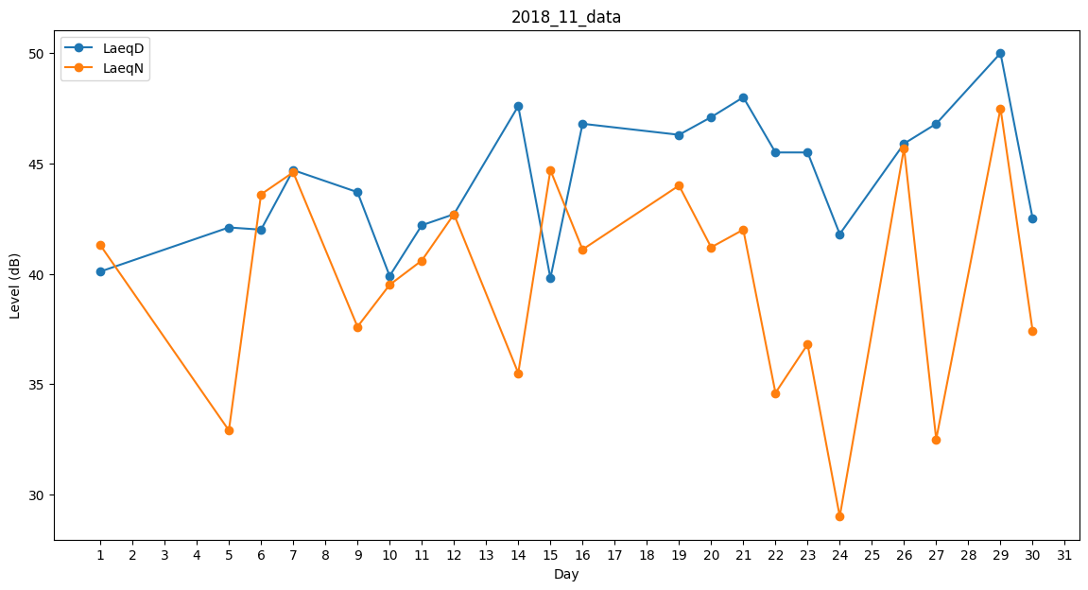
Day | LaeqD | LaeqN
1 | 40.1 | 41.3
2 | 0 | 0
3 | 31.1 | 0
4 | 39.3 | 0
5 | 42.1 | 32.9
6 | 42 | 43.6
7 | 44.7 | 44.6
8 | 45.4 | 0
9 | 43.7 | 37.6
10 | 39.9 | 39.5
11 | 42.2 | 40.6
12 | 42.7 | 42.7
13 | 47.2 | 0
14 | 47.6 | 35.5
15 | 39.8 | 44.7
16 | 46.8 | 41.1
17 | 38 | 0
18 | 0 | 0
19 | 46.3 | 44
20 | 47.1 | 41.2
21 | 48 | 42
22 | 45.5 | 34.6
23 | 45.5 | 36.8
24 | 41.8 | 29
25 | 0 | 32.9
26 | 45.9 | 45.7
27 | 46.8 | 32.5
28 | 47 | 0
29 | 50 | 47.5
30 | 42.5 | 37.4

